Špecifikácia farby
Špecifikácia predmetu obstarávania
Por.č. | Špecifikácia predmetu obstarávania | Grafické vyobrazenie | MJ | množstvo MJ | jednotková cena bez DPH | cena za požadované množstvo ks
1 | Logo DPB Materiál: transparentná samolepiaca fólia Potlač: biela Rozmer: 713 x 210 mm |  | ks | 125
2 | Logo DPB Materiál: transparentná samolepiaca fólia Potlač: biela Rozmer: 640 x 190 mm |  | ks | 65
3 | Logo DPB malé Materiál: transparentná samolepiaca fólia Potlač: biela Písmo: Roboto, výška písma 8 mm Rozmer: 140 x 160 mm |  | ks | 65
4 | Logo IDS BK Materiál: transparentná samolepiaca fólia Potlač: biela Rozmer: 210 x 210 mm |  | ks | 125
5 | Logo IDS BK Materiál: transparentná samolepiaca fólia Potlač: biela Rozmer: 190 x 190 mm |  | ks | 65
6 | Evidenčné číslo štvorznakové so skratkou DPB Materiál: biela samolepiaca fólia; vyrezané čísla na prenosnej fólii (používa sa druh lepidla, ktoré nespôsobí trhanie nálepky pri jej výmene) Písmo: Roboto Condensed Bold, výška 100 mm Poznámka: Jednotlivé číslice sú variabilné v rozsahu 0-9 |  | ks | 125
7 | Evidenčné číslo štvorznakové Materiál: biela samolepiaca fólia; vyrezané čísla na prenosnej fólii (používa sa druh lepidla, ktoré nespôsobí trhanie nálepky pri jej výmene) Písmo: Roboto Condensed Bold, výška 100 mm Poznámka: Jednotlivé číslice sú variabilné v rozsahu 0-9 |  | ks | 250
8 | Evidenčné číslo štvorznakové (interiér) Materiál: biela alebo čierna samolepiaca fólia; vyrezané čísla na prenosnej fólii (používa sa druh lepidla, ktoré nespôsobí trhanie nálepky pri jej výmene) Písmo: Roboto Condensed Bold, výška 70 mm Poznámka: Jednotlivé číslice sú variabilné v rozsahu 0-9 |  | ks | 250
9 | Označenie kabíny Materiál: čierna samolepiaca fólia; vyrezané písmená A alebo B na prenosnej fólii Potlač: čierna Rozmer: Roboto Condensed Bold, výška 70 mm |  | ks | 20
10 | Označenie depa Materiál: transparentná samolepiaca fólia Rozmer: 140x45 mm Poznámka: štyri verzie nálepky za predpokladu zachovania rozmerov |  | ks | 65
11 | Vodiaci, asistenčný, signálny pes Materiál: biela samolepiaca fólia Potlač: modrá Rozmer: priemer 130 mm (rozmer platí vrátane bieleho okraju) Poznámka: Piktogram je variabilný za predpokladu zachovania rozmerov nálepky |  | ks | 190
12 | Miesto pre osoby so zníženou pohyblivosťou Materiál: biela samolepiaca fólia (nutná UV odolnosť a farebná stálosť) Potlač: modrá Rozmer: priemer 130 mm (rozmer platí vrátane bieleho okraju) Poznámka: Piktogram je variabilný za predpokladu zachovania rozmerov nálepky |  | ks | 250
13 | Miesto pre detský kočík Materiál: biela samolepiaca fólia (nutná UV odolnosť a farebná stálosť) Potlač: modrá Rozmer: priemer 130 mm (rozmer platí vrátane bieleho okraju) Poznámka: Piktogram je variabilný za predpokladu zachovania rozmerov nálepky |  | ks | 250
14 | Bezpečný výhľad vodiča/Nerozprávajte s vodičom za jazdy Materiál: biela samolepiaca fólia Potlač: modrá Rozmer: priemer 130 mm (rozmer platí vrátane bieleho okraju) Poznámka: Piktogram je variabilný za predpokladu zachovania rozmerov nálepky |  | ks | 190
15 | Miesto pre Invalidný vozík Materiál : biela samolepiaca fólia (nutná UV odolnosť a farebná stálosť) Potlač: modrá Rozmer: priemer 130 mm (rozmer platí vrátane bieleho okraju) Poznámka: Piktogram je variabilný za predpokladu zachovania rozmerov nálepky |  | ks | 250
16 | Miesto pre umiestnenie bicykla Materiál: biela samolepiaca fólia Potlač: modrá Rozmer: priemer 130 mm (rozmer platí vrátane bieleho okraju) Poznámka: Piktogram je variabilný za predpokladu zachovania rozmerov nálepky |  | ks | 250
17 | Miesto pre tehotnú matku / matku s dieťaťom Materiál: biela samolepiaca fólia Potlač: modrá Rozmer: priemer 130 mm (rozmer platí vrátane bieleho okraju) Poznámka: Piktogram je variabilný za predpokladu zachovania rozmerov nálepky |  | ks | 250
18 | Viacvýznamová spoločná nálepka Materiál: transparentná samolepiaca fólia (nutná UV odolnosť a farebná stálosť) Potlač: biela a červená Rozmer: 275 x 185 mm Poznámka: Piktogramy sú variabilné za predpokladu zachovania rozmerov nálepky | 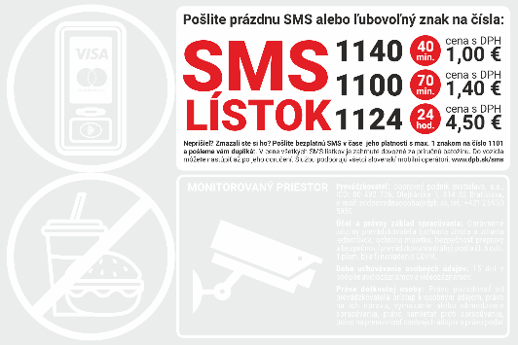 | ks | 250
19 | Viacvýznamová spoločná nálepka Materiál: transparentná samolepiaca fólia (nutná UV odolnosť a farebná stálosť) Potlač: biela a červená Rozmer: 275 x 275 mm Poznámka: Piktogramy sú variabilné za predpokladu zachovania rozmerov nálepky | 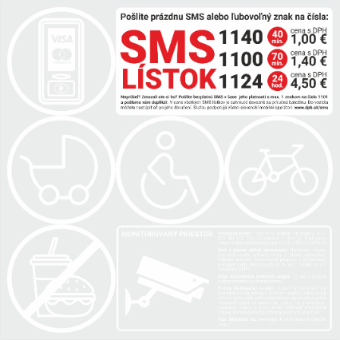 | ks | 250
20 | Viacvýznamová spoločná nálepka Materiál: transparentná samolepiaca fólia (nutná UV odolnosť a farebná stálosť) Potlač: biela a červená Rozmer: 365 x 185 mm Poznámka: Piktogramy sú variabilné za predpokladu zachovania rozmerov nálepky | 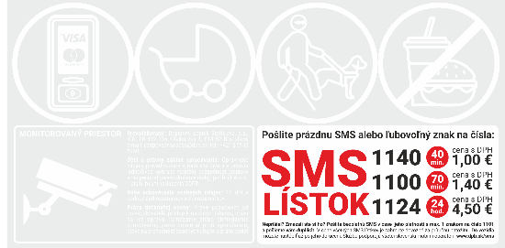 | ks | 250
21 | Prekrytie tlačidla záchrannej brzdy Materiál: biela samolepiaca fólia Potlač: červená Rozmer: 80 x 80 mm |  | ks | 125
22 | Záchranná brzda Materiál: biela samolepiaca fólia so zaoblenými rohmi Potlač: červená Rozmer: 100 x 100 mm (rozmer platí pre bielu fóliu) | 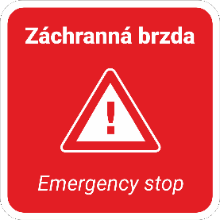 | ks | 65
23 | Záchranná brzda Materiál: biela samolepiaca fólia Potlač: červená Rozmer: 70 x 70 mm (rozmer platí pre bielu fóliu) |  | ks | 65
24 | Signalizácia vodičovi / Hovor s vodičom Materiál: biela samolepiaca fólia Potlač: čierna, zelená Rozmer: 100 x 100 mm (rozmer platí pre bielu fóliu) | 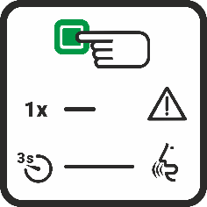 | ks | 65
25 | Signál na núdzové zastavenie Materiál: biela samolepiaca fólia Potlač: červená Rozmer: 100 x 100 mm (rozmer platí pre bielu fóliu) | 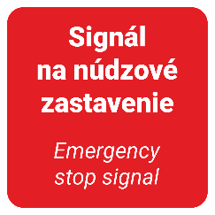 | ks | 65
26 | Signál na núdzové zastavenie Materiál: biela samolepiaca fólia Potlač: červená Rozmer: 70 x 70 mm (rozmer platí pre bielu fóliu) |  | ks | 65
27 | Priestor miest na státie, sedenie, pre invalidné vozíky Materiál: biela samolepiaca fólia so zaoblenými rohmi Potlač : čierna Rozmer: 292 x 130 mm | 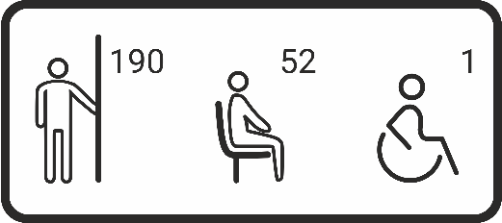 | ks | 65
28 | Priestor je monitorovaný Materiál: biela samolepiaca fólia Potlač : čierna a žltá Rozmer: 292 x 130 mm | 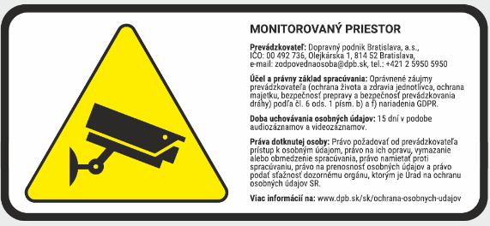 | ks | 65
29 | Hasiaci prístroj Materiál: biela samolepiaca fólia Potlač: červená Rozmer: 130 x 130 mm (rozmer platí pre bielu fóliu) |  | ks | 125
30 | Miesto prvej pomoci Materiál: biela samolepiaca fólia Potlač: zelená Rozmery: 130 x 130 mm (rozmer platí pre bielu fóliu) |  | ks | 125
31 | Nálepka /výstraha/ Materiál: biela samolepiaca fólia Potlač: žltá a čierna Rozmer: 120 x 30 mm (rozmer platí pre bielu fóliu) |  | ks | 125
32 | Nálepka /výstraha/ Materiál: biela samolepiaca fólia Potlač: žltá a čierna Rozmer: 90 x 30 mm (rozmer platí pre bielu fóliu) |  | ks | 125
33 | Nálepka neotvárajte okná pri zapnutej klimatizácii Materiál: biela samolepiaca fólia Potlač : modrá Rozmer: priemer 130 mm (rozmer platí vrátane bieleho okraju) | 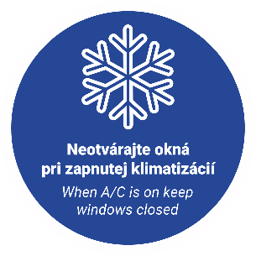 | ks | 65
34 | Dvere pre nástup s invalidným vozíkom Materiál: biela samolepiaca fólia; vyrezaný piktogram na prenosnej fólii Rozmer: 350 x 468 mm |  | ks | 125
35 | Dvere pre nástup s detským kočíkom Materiál: biela samolepiaca fólia; vyrezaný piktogram na prenosnej fólii Rozmer: 405 x 364 mm |  | ks | 125
36 | Priestor pre odkladanie batožiny Materiál: biela samolepiaca fólia Potlač: modrá Rozmer: priemer 250 mm (rozmer platí vrátane bieleho okraju) |  | ks | 65
37 | Otváranie dverí Materiál: biela samolepiaca fólia (UV odolnosť a farebná stálosť) Potlač: zelená Rozmer: 68 x 90 mm (rozmer platí pre bielu fóliu) |  | ks | 125
38 | Otváranie dverí (na tyč) Materiál: biela samolepiaca fólia Potlač: zelená Rozmer: 40 x 90 mm (rozmer platí pre bielu fóliu) |  | ks | 125
39 | Navigácia na premiestnenú / náhradnú zastávku Materiál: plagátový papier nenatieraný Potlač: rôzne farby Rozmer: 594 x 841 mm (A1) Poznámka: Variabilný obsah | 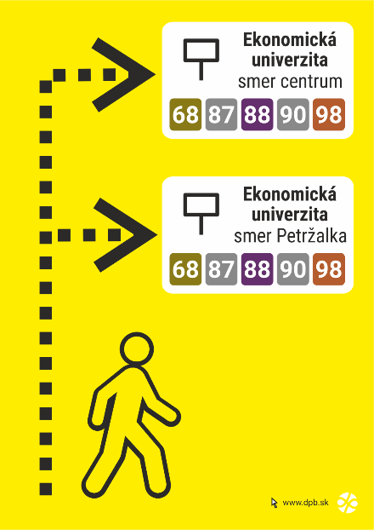 | ks | 15
40 | Navigácia k zastávke náhradnej dopravy Materiál: plagátový papier nenatieraný Potlač: rôzne farby Rozmer: 594 x 841 mm (A1) Poznámka: Variabilný obsah | 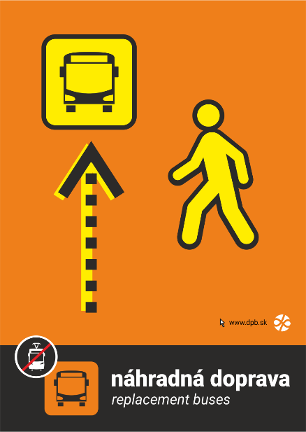 | ks | 15
41 | Oznam na zastávku vo veľkosti A1 Materiál: plagátový papier nenatieraný Potlač: rôzne farby Rozmer: 594 x 841 mm (A1) Poznámka: Variabilný obsah | 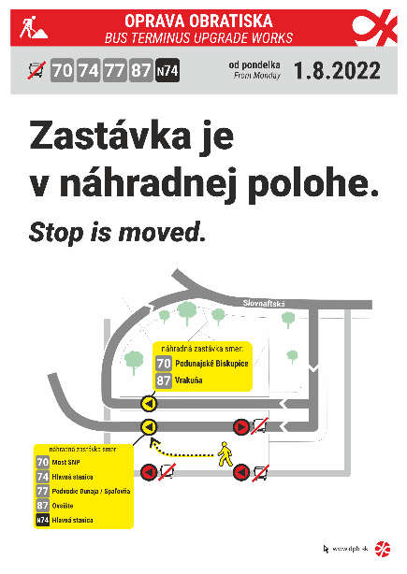 | ks | 15
42 | Linka+cieľ Materiál: liata fólia Avery Dennison MPI 1104 + lamino Avery Dennison DOL 1400 Z Potlač: farebná Rozmer: 475 x 95 mm (rozmer platí pre bielu fóliu) Rôzne kombinácie linky a cieľa. |  | ks | 65
43 | Linka+cieľ Materiál: liata fólia Avery Dennison MPI 1104 + lamino Avery Dennison DOL 1400 Z Potlač: farebná Rozmer: 445 x 95 mm (rozmer platí pre bielu fóliu) Rôzne kombinácie linky a cieľa. |  | ks | 375
44 | Nálepka na infosegment / Názov zastávky Materiál: liata fólia Avery Dennison MPI 1104 + lamino Avery Dennison DOL 1400 Z Potlač: farebná, sivá CMYK 30, 5, 2, 90 Rozmer: 445 x 95 mm (rozmer platí pre bielu fóliu) Rôzny obsah (názov zastávky, zóna, označenie nástupišťa) |  | ks | 250
45 | Zastávka na znamenie Materiál: biela samolepiaca fólia vyrezaný piktogram na prenosnej fólii Rozmer: 45 x 50 mm |  | ks | 125
46 | Označenie nástupišťa Materiál: biela samolepiaca fólia (nutná UV odolnosť a farebná stálosť) Potlač: sivá CMYK 30, 5, 2, 90 Rozmer: 41 x 41 mm (rozmer platí pre bielu fóliu) Poznámka: Rôzne písmená od A po Z |  | ks | 65
47 | Označenie nástupišťa Materiál: biela samolepiaca fólia so (nutná UV odolnosť a farebná stálosť) Potlač: sivá CMYK 30, 5, 2, 90 Rozmer: priemer 200 mm Poznámka: Rôzne písmená od A po Z |  | ks | 65
48 | Sieť električkových liniek Materiál: biela samolepiaca fólia (lesklá) Potlač: farebná Rozmer: 740 x 210 mm |  | ks | 125
49 | Sieť trolejbusových liniek Materiál: biela samolepiaca fólia (lesklá) Potlač: farebná Rozmer: 740 x 180 mm |  | ks | 125
50 | Vodič v zácviku Materiál: biela samolepiaca fólia Potlač: čierna, oranžová Rozmer: 350 x 150 mm Písmo: Roboto Black |  | ks | 30
51 | Záložné vozidlo Materiál : biela samolepiaca fólia Potlač : čierna Rozmer : 430 x 160 mm |  | ks | 30
52 | Označenie pre vodičov do električiek 29T/30T Materiál : biela samolepiaca fólia Potlač : čierna Rozmer : 130 x 83 mm Poznámka: Rôzny obsah textu | 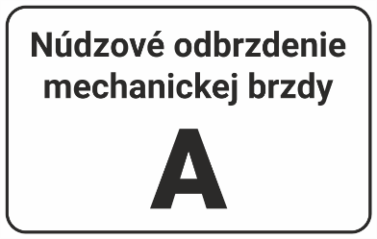 | ks | 50
53 | Žlto-čierne evidenčné čísla veľké + laminácia polymer Materiál: biela samolepiaca fólia, vyrezané na prenosnej fólii Potlač: žltá a čierna Poznámka: Jednotlivé číslice sú variabilné v rozsahu 0-9 |  | ks | 63
54 | Žlto-čierne evidenčné čísla malé + laminácia polymer Materiál: biela samolepiaca fólia, vyrezané na prenosnej fólii Potlač: žltá a čierna Poznámka: Jednotlivé číslice sú variabilné v rozsahu 0-9 |  | ks | 63
55 | Nálepky poradových čísiel (1-30+ZV) Materiál: biela samolepiaca fólia Potlač: červená Rozmer: 65 x 125 mm Poznámka: Rôzny obsah |  | ks | 50
56 | Označenie vozidiel s pohonom na plyn (CNG) Materiál: biela samolepiaca fólia Potlač: zelená Rozmer: 150 x 110 mm (rozmer platí pre bielu fóliu) |  | ks | 30
57 | Výstražná nálepka Materiál: biela samolepiaca fólia Potlač: žltá a čierna Rozmer: 150 x 190 mm Písmo: Roboto, výška písmen je 7 mm |  | ks | 30
58 | Príkazová nálepka Materiál: biela samolepiaca fólia Potlač: modrá Rozmer: 150 x 190 mm Písmo: Roboto, výška písmen 10 mm |  | ks | 30
59 | Kombinovaná nálepka Materiál: biela samolepiaca fólia Potlač: čierna, žltá, červená a modrá Rozmer: formát A4 /210 x 297 mm/ |  | ks | 30
60 | Deličová nálepka Materiál: biela samolepiaca fólia Potlač: čierna a žltá Rozmer: 1000 mm x 150 mm (1 m x 15 cm) šírka jednotlivých pásov je 5 cm |  | ks | 30
61 | Najvyššia dovolená rýchlosť – B31a /so spätným odrazom/ Materiál: biela vysoko reflexná samolepiaca fólia („úliková“) Potlač: červená a čierna Rozmer: priemer 130 mm |  | ks | 30
62 | Návesť B2 „20“ Materiál: biela reflexná fólia Rozmer: 250 x 375 mm Potlač: žltá a čierna, číslo Arial 15 cm Poznámka: čierny obdĺžnik netlačiť, naznačuje veľkosť reflexnej nálepky, čierne bude iba číslo |  | ks | 30
63 | Návesť B5 Materiál : biela reflexná fólia Rozmer : 250 x 375 mm Potlač : žltá a čierna Poznámka: čierny obdĺžnik netlačiť, naznačuje veľkosť reflexnej nálepky, čierna bude iba čiara hrubá 35 mm |  | ks | 30
64 | Návesť D5 Materiál: biela reflexná fólia Potlač: žltá a červená Potlač: 250 x 375 mm Poznámka: čierne čiary netlačiť, naznačujú ohraničenie jednotlivých plôch |  | ks | 30
65 | Návesť D3a Materiál: biela reflexná fólia Rozmer: 400 x 400 mm Potlač: zelená Poznámka: čierny obdĺžnik netlačiť, naznačuje veľkosť reflexnej nálepky |  | ks | 30
66 | Návesť D6 „1“ Materiál: biela reflexná fólia Rozmer: 250 x 375 mm Potlač: čierna Poznámka: čierny obdĺžnik netlačiť, naznačuje veľkosť reflexnej nálepky, čierne bude iba číslo Číslo: Arial |  | ks | 30
67 | Návesť B13 Materiál: biela reflexná fólia Rozmer: 250 x 495 mm Potlač: čierna Poznámka: čierne obdĺžniky netlačiť, naznačuje len veľkosť reflexnej nálepky, čierne budú písmená a čísla (Arial) a čiara hrubá 35 mm |  | ks | 30
68 | Návesť S 4a „P“ Materiál: biela reflexná fólia Rozmer: 170 x 270 mm Potlač: žltá a čierna Poznámka: čierne obdĺžniky netlačiť, naznačujú len veľkosť reflexnej fólie a žltú plochu, čierne bude len písmeno P (Arial) |  | ks | 30
69 | Materiál: biela samolepiaca fólia (matná) – jednofarebná tlač | 1 cm2 | cm2 | 7,000
70 | Materiál: biela samolepiaca fólia (matná) – dvojfarebná tlač | 1 cm2 | cm2 | 7,000
71 | Materiál: biela samolepiaca fólia (matná) – plnofarebná tlač | 1 cm2 | cm2 | 7,000
72 | Materiál: čierna samolepiaca fólia (matná) – jednofarebná tlač | 1 cm2 | cm2 | 7,000
73 | Materiál: čierna samolepiaca fólia (matná) – dvojfarebná tlač | 1 cm2 | cm2 | 7,000
74 | Materiál: čierna samolepiaca fólia (matná) – plnofarebná tlač | 1 cm2 | cm2 | 7,000
75 | Materiál: biela samolepiaca fólia (lesklá) – jednofarebná tlač | 1 cm2 | cm2 | 7,000
76 | Materiál: biela samolepiaca fólia (lesklá) – dvojfarebná tlač | 1 cm2 | cm2 | 7,000
77 | Materiál: biela samolepiaca fólia (lesklá) – plnofarebná tlač | 1 cm2 | cm2 | 7,000
78 | Materiál: transparentná samolepiaca fólia – jednofarebná tlač | 1 cm2 | cm2 | 7,000
79 | Materiál: transparentná samolepiaca fólia – dvojfarebná tlač | 1 cm2 | cm2 | 7,000
80 | Materiál: transparentná samolepiaca fólia – plnofarebná tlač | 1 cm2 | cm2 | 7,000
81 | Materiál: biela samolepiaca fólia – jednofarebná tlač | 1 cm2 | cm2 | 7,000
82 | Materiál: biela samolepiaca fólia – dvojfarebná tlač | 1 cm2 | cm2 | 7,000
83 | Materiál: biela samolepiaca fólia – plnofarebná tlač | 1 cm2 | cm2 | 7,000
84 | Materiál: biela samolepiaca fólia, vyrezaný text na prenosnej fólii – jednofarebná tlač | 1 cm2 | cm2 | 7,000
85 | Materiál: biela samolepiaca fólia, vyrezaný text na prenosnej fólii – dvojfarebná tlač | 1 cm2 | cm2 | 7,000
86 | Materiál: biela samolepiaca fólia, vyrezaný text na prenosnej fólii – plnofarebná tlač | 1 cm2 | cm2 | 7,000
87 | Materiál: biela reflexná fólia – jednofarebná tlač | 1 cm2 | cm2 | 7,000
88 | Materiál: biela reflexná fólia – dvojfarebná tlač | 1 cm2 | cm2 | 7,000
89 | Materiál: biela reflexná fólia – plnofarebná tlač | 1 cm2 | cm2 | 7,000
90 | Materiál: biela vysoko reflexná samolepiaca fólia (uhlíková) – jednofarebná tlač | 1 cm2 | cm2 | 7,000
91 | Materiál: biela vysoko reflexná samolepiaca fólia (uhlíková) – dvojfarebná tlač | 1 cm2 | cm2 | 7,000
92 | Materiál: biela vysoko reflexná samolepiaca fólia (uhlíková) – plnofarebná tlač | 1 cm2 | cm2 | 7,000
93 | Materiál: biela samolepiaca fólia (UV odolná a farebne stála) – jednofarebná tlač | 1 cm2 | cm2 | 7,000
94 | Materiál: biela samolepiaca fólia (UV odolná a farebne stála) – dvojfarebná tlač | 1 cm2 | cm2 | 7,000
95 | Materiál: biela samolepiaca fólia (UV odolná a farebne stála) – plnofarebná tlač | 1 cm2 | cm2 | 7,000
96 | Materiál: plagátový papier nenatieraný – jednofarebná tlač | 1 cm2 | cm2 | 7,000
97 | Materiál: plagátový papier nenatieraný – dvojfarebná tlač | 1 cm2 | cm2 | 7,000
98 | Materiál: plagátový papier nenatieraný – plnofarebná tlač | 1 cm2 | cm2 | 7,000
99 | Materiál: plagátový papier pololesklý – jednofarebná tlač | 1 cm2 | cm2 | 7,000
100 | Materiál: plagátový papier pololesklý – dvojfarebná tlač | 1 cm2 | cm2 | 7,000
101 | Materiál: plagátový papier pololesklý – plnofarebná tlač | 1 cm2 | cm2 | 7,000
102 | Materiál: liata fólia Avery Dennison MPI 1104 + lamino Avery Dennison DOL 1400 Z – jednofarebná tlač | 1 cm2 | cm2 | 7,000
103 | Materiál: liata fólia Avery Dennison MPI 1104 + lamino Avery Dennison DOL 1400 Z – dvojfarebná tlač | 1 cm2 | cm2 | 7,000
104 | Materiál: liata fólia Avery Dennison MPI 1104 + lamino Avery Dennison DOL 1400 Z – plnofarebná tlač | 1 cm2 | cm2 | 7,000
105 | Materiál: biely komatex (hrúbka 5 mm) – jednofarebná tlač | 1 cm2 | cm2 | 7,000
106 | Materiál: biely komatex (hrúbka 5 mm) – dvojfarebná tlač | 1 cm2 | cm2 | 7,000
107 | Materiál: biely komatex (hrúbka 5 mm) – plnofarebná tlač | 1 cm2 | cm2 | 7,000
Celková cena (súčet položiek 1 až 107)

